总章节流程
总体流程

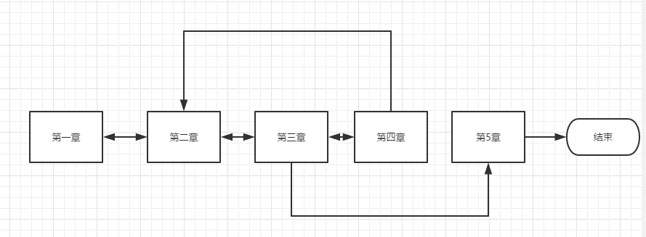

第一章获得道具A到达第二章

至第四章解锁B后返回第二章获得C

第一章
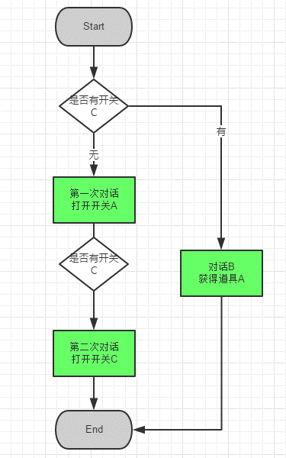
章节 | 1

环境设定
大小
装修

NPC设定

物件
名称 | 描述 | 是否有交互 | 交互内容
 |  | 否 | 对话
 |  | 是 | 获得道具
 |  |  | 打开开关A

大型谜题流程

